Sheet1
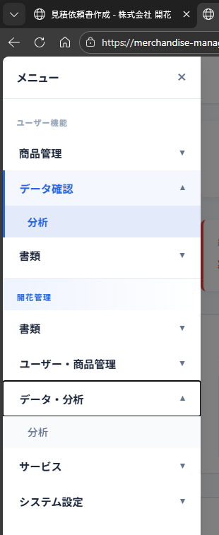

 |  | ユーザ商品 | 代行仕入れサービス金額固定

 |  | ユーザ分析

 |  | 開花商品

 |  | 分析
 |  | 全体
 |  | 開花のみ

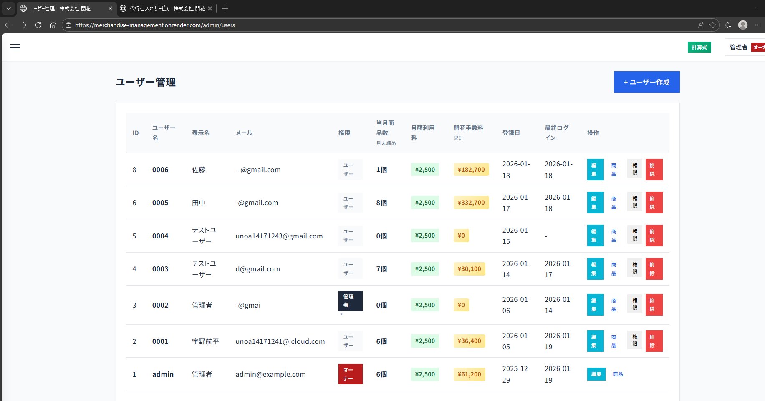
 |  |  |  | 代行仕入れサービス 振込先

触れない１ヵ月 | LINEでも届くように
オークション販売・在庫処分・郵送３ヵ月 |  | 送料は受け取り負担
４か月以降は処分

通常４ヵ月以降は強制戦tカウ
５k月郵送

解除は公式ラインに連絡

最終更新者

ユーザ登録・編集

管理者は１日で消せなくなる
仕入れ価格まで固定

